상품제안서
맥세이프 반투명 심리스 카드케이스 | 상품코드: S45032

 |  |  |  |  |  |  | 02-713-8555 | www.synergygift.co.kr
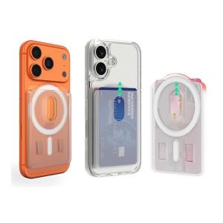

【상세/제작정보】

【인쇄/포장옵션】 | 레이저, 풀칼라 / 포장불가능

【공급단가】 | 수량 | 100~ | 300~ | 1,000~ | 3,000~ | 10,000~
*VAT별도 | 단가 | 3,060원 | 2,920원 | 2,780원 | 2,730원 | 2,640원

【상품 URL】 | https://www.synergygift.co.kr:443/src/goods_detail.php?gdno=45032

